メイン画面_0811 (2)


SPECTRA CHAT
地図×チャットAIが
拓く可視化の未来

使ってみる

チャット操作画面_0804
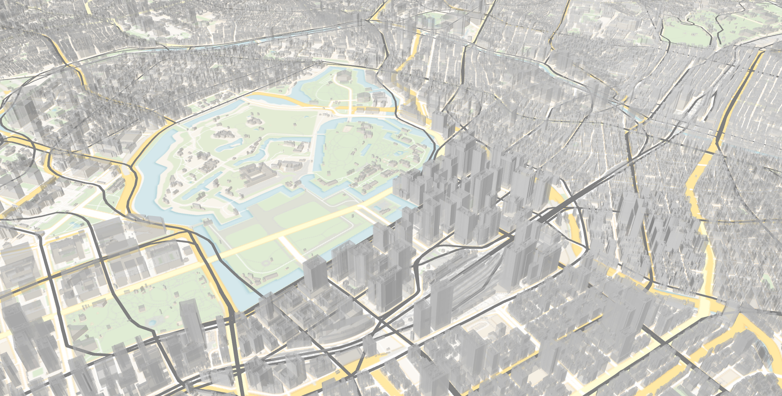
チャットで質問

SPECTRA CHAT
吉祥寺から渋谷までの経路
さいたま市の市街化調整区域を表示
浸水被害想定5m以上のエリア表示
新横浜駅からの1kmの円表示
東武東上線を表示
現在利用可能なサイクルポートを取得

plateauレイヤーを表示しました
表示切替

池袋駅を表示してください

表示切替

レイヤー操作画面_0803
CHAT
LAYERS

SPECTRA CHAT
鉄道 駅

鉄道 駅

鉄道 駅

鉄道 駅

鉄道 駅

鉄道 駅

鉄道 駅

チャット操作画面_0803
CHAT
LAYERS

SPECTRA CHAT

